Test cases
Item Test | Software Testing
Test requirement | Ensure that all features listed below work properly without any errors when using the below browsers. - Edge in latest version - Google Chrome in latest version
Tester
Pass | Fail | NT | N/A | Number of Test cases
7 | 11 | 0 | 6 | 24
29% | 46% | 0% | 25% | 100%

ID | Test Case Description | Pre-condition | Test Case Procedure | Expected Output | Result | Test date | Tester | Note
 | 1. Register
UC01 | Register successful | Environment Variable RecruitWeb | Endpoint: {RecruitWeb}/users/register Method: POST Body: Form-data enough information as documentation Account: demo123456 password: Abc1234% | Status: 201 Created Response body: Đăng kí thông tin và tài khoản thành công | Pass | 2-Feb-2023 | Nguyen Anh Vu |  | 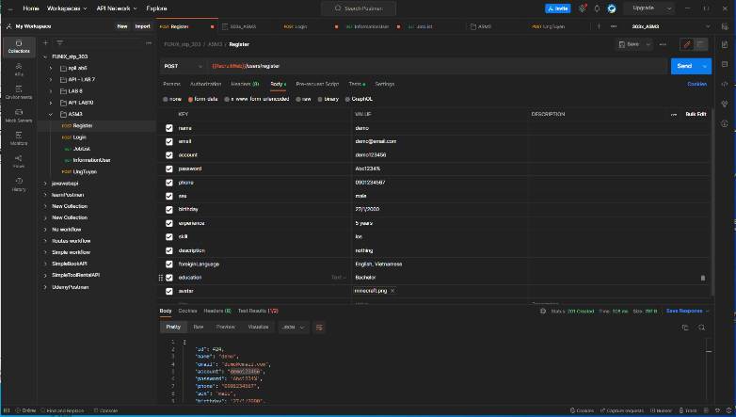
UC02 | Register without information (account) | Environment Variable RecruitWeb | Endpoint: {RecruitWeb}/users/register Method: POST Body: Form-data have no account as documentation | Status: 500 Response body: Đã xảy ra lỗi khi đăng ký | Pass | 2-Feb-2023 | Nguyen Anh Vu
 | 2. Login
UC03 | Login with already exits account info | Account and password already exits | Endpoint: {RecruitWeb}/users/login Method: POST Body: Account: string Password: string Test script: const jsonData = pm.response.json(); reqBody = JSON.parse(pm.request.body.raw); if (pm.response.code === 200){ token = jsonData.token; pm.environment.set("RecruitWebToken", token); pm.test("Đăng nhập thành công", function () { pm.expect(jsonData.user.account).to.eql(reqBody.account); pm.expect(JSON.stringify(jsonData)).to.include("message"); }); } pm.test("Tài khoản người dùng không tồn tại", () => { pm.response.to.have.status(404); pm.expect(JSON.stringify(jsonData)).to.include("message"); }); msg = "Tài khoản hoặc mật khẩu không đúng"; if (pm.response.code === 400){ pm.test(msg, () => { pm.expect(jsonData.message).to.eql(msg); }); } pm.test("Đăng nhập thất bại", function () { pm.response.to.have.status(400); pm.expect(JSON.stringify(jsonData)).to.include("message"); }); | Status: 200 OK Response body: Đăng nhập thành công, user info. userId, account Environment Variable token setting OK | Fail | 2-Feb-2023 | Nguyen Anh Vu | 2
UC04 | Login with a not exits account | Environment Variable RecruitWeb | Endpoint: {RecruitWeb}/users/login Method: POST Body: Account: account not exits Password: string Test script: pm.test("Tài khoản người dùng không tồn tại", () => { pm.response.to.have.status(404); pm.expect(JSON.stringify(jsonData)).to.include("message"); }); | Status: 404 NotFound Response body: message, Không tìm thấy tài khoản người dùng tương ứng | Fail | 2-Feb-2023 | Nguyen Anh Vu | 3
UC05 | Login without account (empty) | Environment Variable RecruitWeb | Endpoint: {RecruitWeb}/users/login Method: POST Body: Account: empty Password: string Test script: msg = "Tài khoản hoặc mật khẩu không đúng"; if (pm.response.code === 400){ pm.test(msg, () => { pm.expect(jsonData.message).to.eql(msg); }); } | Status: 400 BadRequest Response body: Tài khoản hoặc mật khẩu để trống, sai mật khẩu | Pass | 2-Feb-2023 | Nguyen Anh Vu
UC06 | Login without password (empty) | Environment Variable RecruitWeb | Endpoint: {RecruitWeb}/users/login Method: POST Body: Account: string Password: empty | Status: 400 BadRequest Response body: Tài khoản hoặc mật khẩu để trống, sai mật khẩu | Fail | 2-Feb-2023 | Nguyen Anh Vu | 4
UC07 | Login with incorrect password (5 digits password) | Environment Variable RecruitWeb | Endpoint: {RecruitWeb}/users/login Method: POST Body: Account: string Password: empty | Status: 400 BadRequest Response body: Mật khẩu không hợp lệ, mật khẩu phải tối thiểu 8 kí tự, bao gồm chữ hoa, thường, số | Fail | 2-Feb-2023 | Nguyen Anh Vu | 5
UC08 | Login with wrong password | Environment Variable RecruitWeb | Endpoint: {RecruitWeb}/users/login Method: POST Body: Account: string Password: empty | Status: 400 BadRequest Response body: Tài khoản hoặc mật khẩu để trống, sai mật khẩu | Fail | 2-Feb-2023 | Nguyen Anh Vu | 6
 | 3. Get job list
U09 | Get job list successful | Environment Variable RecruitWeb | Endpoint: {RecruitWeb}/work/list-work Method: GET | Status: 200 OK Response body: Thành công trả về danh sách công việc | Pass | 2-Feb-2023 | Nguyen Anh Vu
U10 | Get job list unsuccessful | Environment Variable RecruitWeb | Endpoint: {RecruitWeb}/work/list-work Method: GET | Status: 500 Response body: Có lỗi khi lấy danh sách | N/A | 2-Feb-2023 | Nguyen Anh Vu | Not enough resources
 | 4. Get current user information
UC11 | Get current user information successful | Environment Variable RecruitWeb, token | Endpoint: {RecruitWeb}/users/get-information-user Method: GET Request Header: token: string Test script: pm.test("Thành công, trả về thông tin người dùng", function () { pm.response.to.have.status(200); }); pm.test("Có lỗi trong quá trình lấy dữ liệu", function () { pm.response.to.have.status(500); }); msg = "Bạn Chưa Đăng Nhập 403"; pm.test("Chưa đăng nhập", function () { pm.response.to.have.status(403); }); | Status: 200 OK Response body: Thành công, trả về thông tin người dùng | Pass | 2-Feb-2023 | Nguyen Anh Vu
UC12 | Get current user information unsuccessful (wrong token) | Environment Variable RecruitWeb, token | Endpoint: {RecruitWeb}/users/get-information-user Method: GET Request Header: token: string | Status: 500 Response body: Có lỗi khi lấy danh sách | N/A | 2-Feb-2023 | Nguyen Anh Vu | Not enough resources
UC13 | Get user information without login | Environment Variable RecruitWeb, have no token | Endpoint: {RecruitWeb}/users/get-information-user Method: GET Request Header: token: "" | Status: 403 Response body: Chưa đăng nhập | Fail | 2-Feb-2023 | Nguyen Anh Vu | 7
 | 5. Get Candidate list
UC14 | Get candidate list successful | Environment Variable RecruitWeb, token | Endpoint: {RecruitWeb}/work-user/get-all-admin Method: GET Request Header: token: string Test script: pm.test("Thành công, trả về thông tin người dùng", function () { pm.response.to.have.status(200); }); pm.test("Có lỗi trong quá trình lấy dữ liệu", function () { pm.response.to.have.status(500); }); pm.test("Chưa đăng nhập", function () { pm.response.to.have.status(403); }); | Status: 200 OK Response body: Thành công, trả về thông tin người dùng | Pass | 2-Feb-2023 | Nguyen Anh Vu
UC15 | Get candidate list unsuccessful (wrong token) | Environment Variable RecruitWeb, token | Endpoint: {RecruitWeb}/work-user/get-all-admin Method: GET Request Header: token: string | Status: 500 Response body: Có lỗi khi lấy danh sách | Fail | 2-Feb-2023 | Nguyen Anh Vu | 8
UC16 | Get candidate list unsuccessful (not login) | Environment Variable RecruitWeb, no token | Endpoint: {RecruitWeb}/work-user/get-all-admin Method: GET Request Header: token: string | Status: 403 Response body: Chưa đăng nhập | Fail | 2-Feb-2023 | Nguyen Anh Vu | 9
 | 6. Applying
UC17 | Applying successful | Environment Variable RecruitWeb, token | Endpoint: {RecruitWeb}/application/create-application Method: POST Request Header: jobId 31 token: string Test script: pm.test("Ứng tuyển thành công", function () { pm.response.to.have.status(200); }); pm.test("Chưa đăng nhập", function () { pm.response.to.have.status(403); }); | Status: 200 OK Response body: Ứng tuyển Thành công | Pass | 2-Feb-2023 | Nguyen Anh Vu
UC18 | Applying unsuccessful - not login | Environment Variable RecruitWeb, no token | Endpoint: {RecruitWeb}/application/create-application Method: POST Request Header: token: string | Status: 403 Response body: Chưa đăng nhập | Fail | 2-Feb-2023 | Nguyen Anh Vu | 10
 | 7. Get company list
UC19 | Get list successful | Environment Variable RecruitWeb | Endpoint: {RecruitWeb}/company/getAllCompany Method: GET Request Header: none token: none Test script: pm.test("Thành công, trả về danh sách các công ty", function () { pm.response.to.have.status(200); }); pm.test("Có lỗi trong quá trình lấy dữ liệu", function () { pm.response.to.have.status(500); }); | Status: 200 OK Response body: Thành công, trả về danh sách các công ty | Fail | 2-Feb-2023 | Nguyen Anh Vu | 11
UC20 | Get list unsuccessful | Environment Variable RecruitWeb | Endpoint: {RecruitWeb}/company/getAllCompany Method: GET Request Header: token: string | Status: 500 Response body: Có lỗi trong quá trình lấy dữ liệu | N/A | 2-Feb-2023 | Nguyen Anh Vu | Not enough resources
 | 8. Get a list of applications
UC21 | Get list successful | Environment Variable RecruitWeb | Endpoint: {RecruitWeb}/application/getall-application Method: GET Request Header: none Request Body: None token: none Test script: pm.test("Thành công, trả về danh sách các đơn ứng tuyển", function () { pm.response.to.have.status(200); }); pm.test("Có lỗi trong quá trình lấy dữ liệu", function () { pm.response.to.have.status(500); }); | Status: 200 OK Response body: Thành công, trả về danh sách các đơn ứng tuyển | N/A | 2-Feb-2023 | Nguyen Anh Vu | Could not get response Error: socket hang up
UC22 | Get list unsuccessful | Environment Variable RecruitWeb | Endpoint: {RecruitWeb}/application/getall-application Method: GET | Status: 500 Response body: Có lỗi trong quá trình lấy dữ liệu | N/A | 2-Feb-2023 | Nguyen Anh Vu
 | 9. Get a list of User
UC23 | Get list successful | Environment Variable RecruitWeb | Endpoint: {RecruitWeb}/users/getAllUsers Method: GET Request Header: none Request Body: None token: none Test script: pm.test("Thành công, trả về danh sách các User", function () { pm.response.to.have.status(200); }); pm.test("Có lỗi trong quá trình lấy dữ liệu", function () { pm.response.to.have.status(500); }); | Status: 200 OK Response body: Thành công, trả về danh sách các User | Fail | 2-Feb-2023 | Nguyen Anh Vu | 12
UC24 | Get list unsuccessful | Environment Variable RecruitWeb | Endpoint: {RecruitWeb}/users/getAllUsers Method: GET | Status: 500 Response body: Có lỗi trong quá trình lấy dữ liệu | N/A | 2-Feb-2023 | Nguyen Anh Vu | Not enough resources

Defect Api
Bug list

Defect ID | Module/Function | Title | Description | QC Activity | Severity | Priority | Status | Created Date | Assigned to | Corrective Action
1 | <function name> | Title section | <Describe defect and expected result> Ex: Default value of Status field = blank is incorrect Expected result: when create new document, default value of [Status] field must be "Oppened" | <Type of defect> Ex: User Interface | <Severity of defect> Ex: Cosmetic | <Priority of defect> Ex: High | <Status of defect> Ex: Assigned | <Created date of defect> Ex: 21-Sep-2008 | <Person who is assigned to fix defect> Ex: TungNT | <Actions used to fix defect> Ex: change code to update correct status
2 | Login | Login with an exits account | Endpoint: {RecruitWeb}/users/login Method: POST Body: Account: demo123456 Password: Abc123456 Expected result: Status: 200 OK Đăng nhập thành công Response body: token & user info. Actual result: Status: 200 OK Response body: userId not match with user info. | System Test | Serious | High | Assigned |  |  |  | 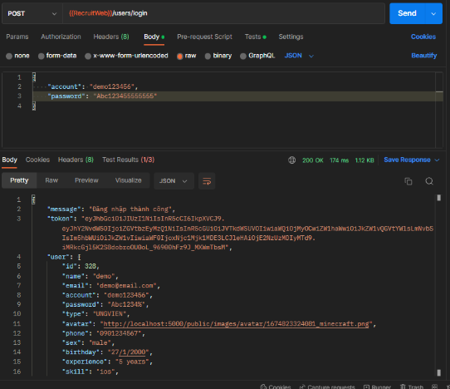
3 | Login | Login with a NOT exits account | Endpoint: {RecruitWeb}/users/login Method: POST Body: Account: để trống Password: string Test script: pm.test("Tài khoản người dùng không tồn tại", () => { pm.response.to.have.status(404); pm.expect(JSON.stringify(jsonData)).to.include("message"); }); Expected result: Status: 400 BadRequest Response body: Tài khoản hoặc mật khẩu để trống, sai mật khẩu Actual result: Status: 400 BadRequest Response body: trống | System Test | Medium | Medium | Assigned |  |  |  | 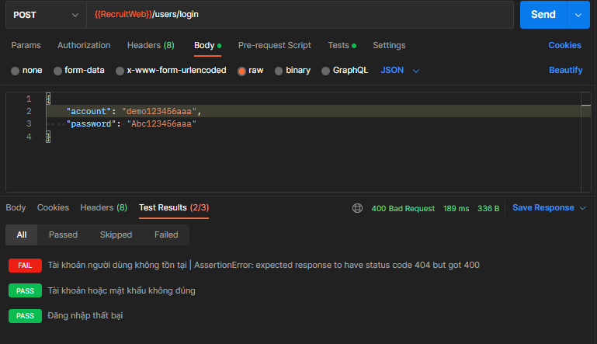
4 | Login | Đăng nhập để trống mật khẩu | Endpoint: {RecruitWeb}/users/login Method: POST Body: Account: string Password: empty Expected result: Status: 400 BadRequest Response body: Tài khoản hoặc mật khẩu để trống, sai mật khẩu Actual result: Status: 200 OK Response body: Đăng nhập thành công | System Test | Serious | High | Assigned
5 | Login | Login with incorrect password (5 digits) | Endpoint: {RecruitWeb}/users/login Method: POST Body: Account: string Password: 5 kí tự đều là số Expected result: Status: 400 BadRequest Response body: Mật khẩu không hợp lệ, mật khẩu phải tối thiểu 8 kí tự, bao gồm chữ hoa, thường, số Actual result: Status: 200 Ok Response body: Đăng nhập thành công | System Test | Serious | High | Assigned |  |  | 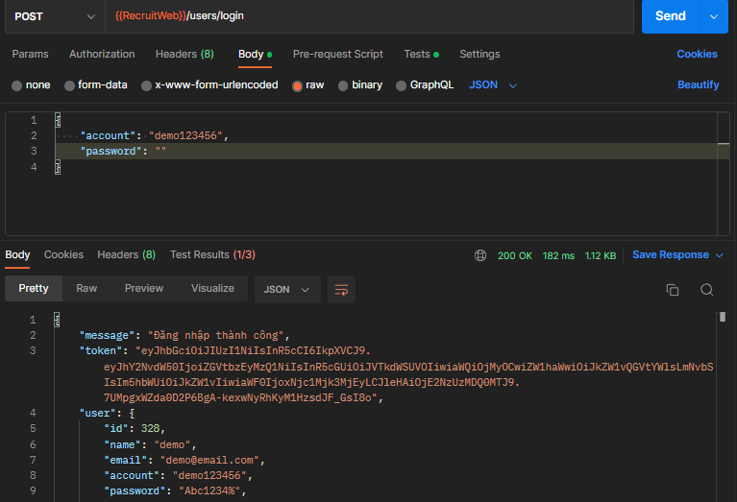
6 | Login | Login with wrong password | Endpoint: {RecruitWeb}/users/login Method: POST Body: Account: string Password: mật khẩu sai Expected result: Status: 400 BadRequest Response body: Tài khoản hoặc mật khẩu để trống, sai mật khẩu Actual result: Status: 200 OK Response body: Đăng nhập thành công | System Test | Serious | High | Assigned
7 | Get current user information | Get user information without login | Endpoint: {RecruitWeb}/users/get-information-user Method: GET token: empty Expected result: Status 403 Response body: Chưa đăng nhập Actual result: Status: 401 Unauthorized Response body: không có trường message | System Test | Serious | High | Assigned
8 | Get Candidate list | Get candidate list unsuccessful (wrong token) | Endpoint: {RecruitWeb}/work-user/get-all-admin Method: GET Request Header: token: wrong Expected result: Status: 500 Response body: Có lỗi trong quá trình lấy dữ liệu Actual result: Status: 200 OK Response body: không có trường message | System Test | Medium | Medium | Assigned
9 | Get Candidate list | Get candidate list unsuccessful empty token) | Endpoint: {RecruitWeb}/work-user/get-all-admin Method: GET Request Header: token: wrong Expected result: Status: 403 Response body: Chưa đăng nhập Actual result: Status: 200 OK Response body: không có trường message | System Test | Medium | Medium | Assigned
10 | Applying | Applying unsuccessful - not login (no token) | Endpoint: {RecruitWeb}/application/create-application Method: GET Request Header: token: empty Expected result: Status 403 Response body: Chưa đăng nhập Actual result: Status: 401 OK Response body: không có trường message | System Test | Medium | Medium | Assigned
11 | Get Company List | Get list successful | Endpoint: {RecruitWeb}/company/getAllCompany Method: GET Request Header: none token: none Expected result: Status 200 OK Response body: Chưa đăng nhập Actual result: Status: 201 Created Response body: | System Test | Medium | Medium | Assigned
12 | Get a list of User | Get list successful | Endpoint: {RecruitWeb}/users/getAllUsers Method: GET Request Header: none token: none Expected result: Status 200 OK Response body: Thành công, trả về danh sách các User Actual result: Status: 201 Created Response body: | System Test | Medium | Medium | Assigned

